画面レイアウト
1．画面レイアウト

レイアウト

ログイン→トップ

ユーザーの場合

4
7
8
ログアウト
ロゴ
ホーム
1
2
3
コース
登録コース
テスト
5
6
知識
プロフィール

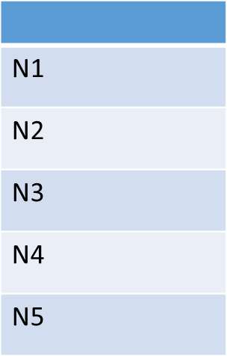
9
レベル
15
画像
画像
画像

10
16
タイトル : …..
参考書籍 : ….
料金: ……
タイトル : …..
参考書籍 : ….
料金: ……
タイトル : …..
参考書籍 : ….
料金: ……
11
17

12
18
See More
See More
19
See More

13

画像
画像
画像
14

タイトル : …..
参考書籍 : ….
料金: ……
タイトル : …..
参考書籍 : ….
料金: ……
タイトル : …..
参考書籍 : ….
料金: ……

See More
See More
See More

管理者の場合

ホーム
20
管理者
プロフィール
ログアウト

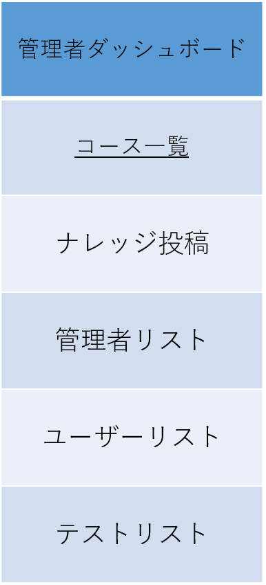
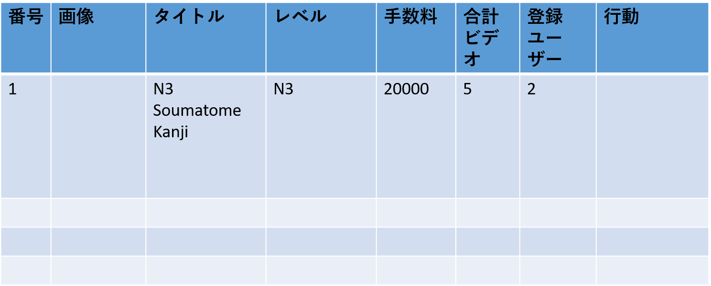
管理者リストページ
コースを追加
Õ
21

26
22

27
23


28
24
25

29

30

31

DB定義
DDL自動作成
 | テーブル定義
 | DB種類： | postgre | Model作成：

№ | 物理名 | 論理名 | 物理名 | 論理名 | 型 | サイズ | 必須 | 主キー | デフォルト | 備考
1 | course | コースース | id | ムービーId | NUMBER |  | ○ | 1
2 | course | コース | title | タイトル | VARCHAR | 50 | ○
3 | course | コース | refBook | 参考書籍 | VARCHAR | 20 | ○
4 | course | コース | fee | 料金 | NUMBER | - | ○
5 | course | コース | Description | 説明 | VARCHAR | 300 | ○
6 | course | コース | imagePath | 画像 | VARCHAR | 50 | ○
7 | course | コース | level | レベル | ENUM |  | ○ |  |  | n5,n4,n3,n2,n1

